Sheet1
序号 | 保养配件名称 | 保养频率 | 数量 | 配件所在位置 | 保养方法 | 备注
1 | 激光雷达 | 每周1次 | 1 | 车头中间位置 | 1、用干净的布轻轻擦拭清理表面灰尘； 2、检查固定雷达的螺丝是否松动，检查雷达是否在车头中间水平位置，如果不在，可能会造成定位不准或者避障问题； 3、检查雷达与交换机连接的网线是否松动。 | 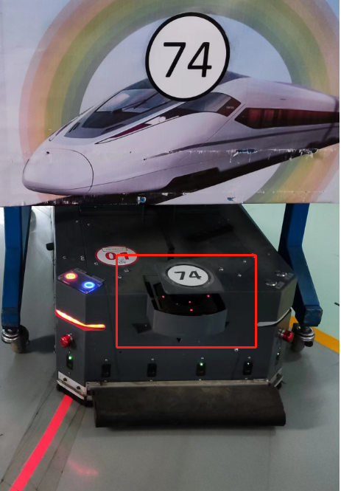
2 | 避障雷达 | 每周1次 | 1 | 车尾中间位置 | 保养方法与激光雷达相同
3 | 主动轮 | 每周1次 | 2 | 中心两侧的位置 | 1、检查轮子是否卡入异物（螺丝、线头、扎带等），如果有请取出，否则会影响轮子正常行驶和使用寿命； 2、检查轮子螺丝是否有松动，是否磨边，包括轴承座，键槽等，否则轮子会变形，导致行走导航偏差； 3、检查轮子表面花纹是否被磨平； 4、找一处水平的位置，检查6个轮子是否都有着地。
4 | 从动轮 | 每周1次 | 4 | 车头和车尾两侧的位置 | 保养方法与主动轮相同
5 | 滚刷 | 每周1次 | 3 | 车头 | 将车头滚刷取出，及时清理刷子上的灰尘和异物。
6 | 防撞条 | 每周1次 | 2 | 车头、车尾 | 1、检查前、后2个防撞条接线是否正常； 2、检查固定防撞条的螺丝是否松动。
7 | 急停按钮保 | 每周1次 | 4 | 车头、车尾 | 1、检查急停按钮是否松动； 2、检查按下去是否正常弹回；
8 | 天线 | 每周1次 | 2 | 车头、车尾 | 1、检查天线是否松动或者断裂；
9 | 充电刷板 | 每周1次 | 1 | 侧面 | 1、检查充电刷板是否内凹；
10 | 车体内部 | 每周1次 | 1 | 内部 | 1、将AGV前后盖板打开，用吹风机或者吸尘器将灰尘清理干净； 2、检查内部线路或者插头是否松动；
11 | 红外避障传感器 | 每周1次 | 12 | 车头前后 | 1、使用吸尘器将表面灰尘吸掉，然后再用酒精轻轻擦拭； | 仅针对旧的车型
12 | 荧光传感器 | 每周1次 | 2023-01-02 | 车头、车尾的底部 | 1、使用干净的布将镜头表面的灰尘擦拭干净 | 70-72有2个传感器，73-81只有1个
13
14
15
16
17
18
19
20
21
22
23
24
25
26
27

